Aleación aluminio
 | Potencia, kW | velocidad desplazamiento haz (mm/s) | Cantidad material aportado (g/min) | Caudal gas protección (l/min) | Micrografía | Ancho, mm | Alto, mm | % dilución
1 | 2 | 8 | 4.3 | 10 | 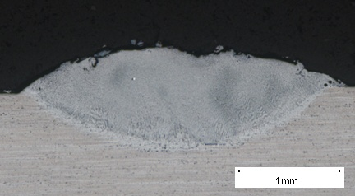 |  |  |  | Material base | Aleación aluminio 5083
2 | 2.5 | 8 | 4.3 | 10 | 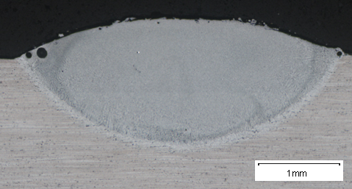 |  |  |  | Material aporte | Aleación Alumino Al-12Si: METCO 52C-NS
3 | 2.8 | 8 | 4.3 | 10 | 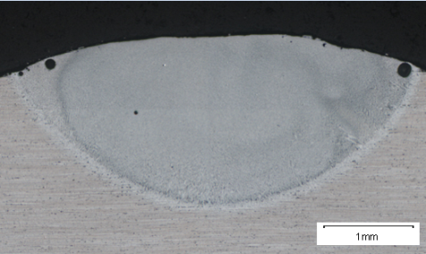
4 | 3 | 8 | 4.3 | 10 | 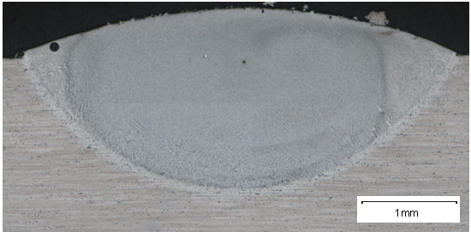
5 | 3.3 | 8 | 4.3 | 10 | 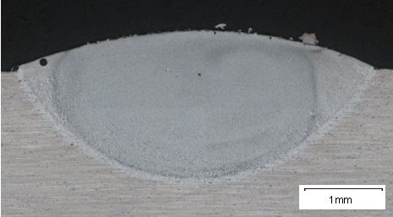
6 | 3 | 6 | 4.3 | 10 | 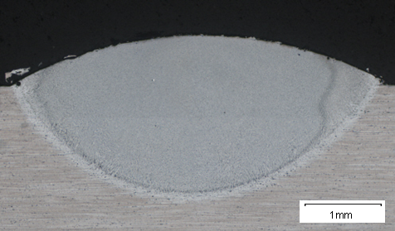
7 | 2.5 | 6 | 4.3 | 10 | 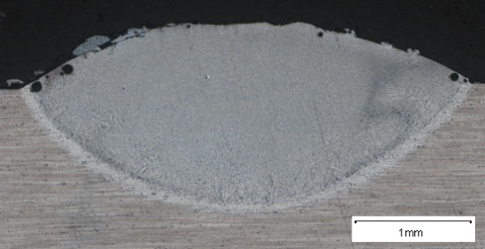

Aleacion aluminio solape
 | Potencia, kW | velocidad desplazamiento haz (mm/s) | Cantidad material aportado (g/min) | Caudal gas protección (l/min) | Micrografía | Ancho, mm | % dilución
8s | 3 | 8 | 4.3 | 10 |  |  |  | Material base | Aleación aluminio 5083
9s | 2.8 | 8 | 4.3 | 10 |  |  |  | Material aporte | Aleación Alumino Al-12Si: METCO 52C-NS
10s | 2 | 2 | 4.3 | 10 |  | 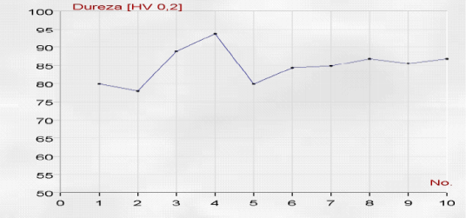
11s | 2.8 | 10 | 2.8 | 10
12s | 2.8 | 8 | 2.8 | 10

AISI M2
 | Potencia, kW | velocidad desplazamiento haz (mm/s) | Cantidad material aportado (g/min) | Caudal gas protección (l/min) | Micrografía | Ancho, mm | Alto, mm
1 | 1.7 | 8 | 17.5 | 10
2 | 1.5 | 8 | 17.5 | 10
3 | 1.3 | 8 | 17.5 | 10
4 | 1.9 | 8 | 17.5 | 10
5 | 2.1 | 8 | 17.5 | 10
6 | 2.1 | 6 | 17.5 | 10 | 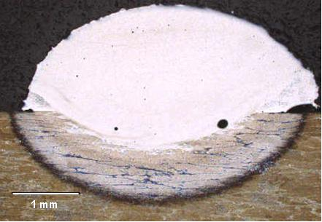
7 | 1.9 | 6 | 17.5 | 10 | 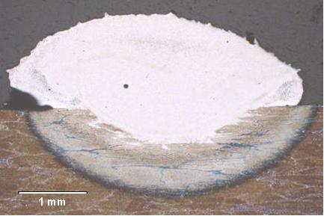
8 | 1.7 | 6 | 17.5 | 10 | 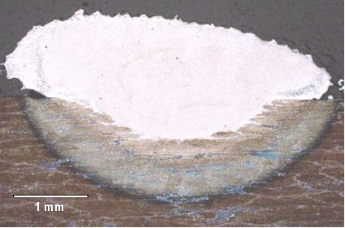
9 | 1.5 | 6 | 17.5 | 10 | 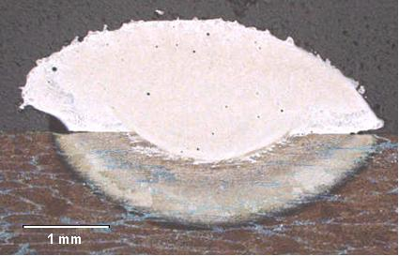
10 | 1.3 | 6 | 17.5 | 10
11 | 1.3 | 10 | 17.5 | 10
12 | 1.5 | 10 | 17.5 | 10
13 | 1.7 | 10 | 17.5 | 10
14 | 1.9 | 10 | 17.5 | 10
15 | 2.1 | 10 | 17.5 | 10
16 | 1.7 | 8 | 22.4 | 10 | 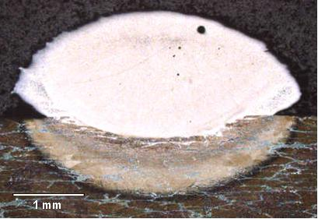
17 | 1.7 | 8 | 10.1 | 10
18 | 1.7 | 6 | 22.4 | 10 | 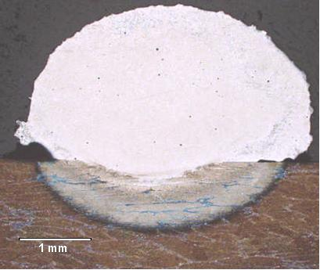
19 | 1.7 | 6 | 10.1 | 10
20 | 1.7 | 8 | 17.5 | 10
21 | 1.7 | 8 | 17.5 | 10

WC_12Co
 | Potencia, kW | velocidad desplazamiento haz (mm/s) | Cantidad material aportado (g/min) | Caudal gas protección (l/min) | Micrografía | Ancho, mm | Alto, mm | % dilución | LASER Nd:YAG
1 | 1 | 6 | 8.1 | 11 | 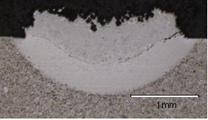 |  |  |  | Material base | Acero al carbono
2 | 1 | 6 | 12.2 | 11 | 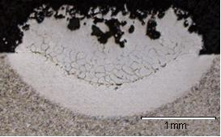 |  |  |  | Material aporte | WC_12Co
3 | 1.2 | 6 | 8.1 | 11 | 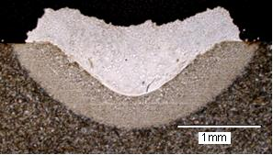
4 | 0.8 | 6 | 8.1 | 11 | 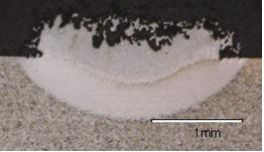
5 | 0.6 | 6 | 12.2 | 11 | 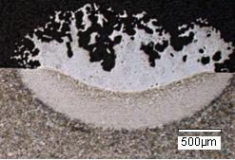
6 | 0.6 | 6 | 8.1 | 11 | 